im_at3
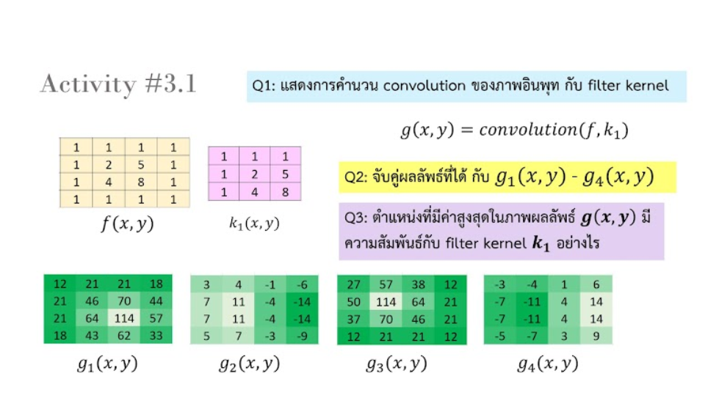

0 | 0 | 0 | 0 | 0 | 0 | 1 | 1 | 1 | 27 | 57 | 38 | 12
0 | 1 | 1 | 1 | 1 | 0 | 1 | 2 | 5 | 50 | 114 | 64 | 21
0 | 1 | 2 | 5 | 1 | 0 | 1 | 4 | 8 | 37 | 70 | 46 | 21
0 | 1 | 4 | 8 | 1 | 0 |  |  |  | 12 | 21 | 21 | 12
0 | 1 | 1 | 1 | 1 | 0
0 | 0 | 0 | 0 | 0 | 0

ผลลัพธ์ที่ได้ตรงกับ g3(x,y)

ตำแหน่งที่มีค่าสูงสุดของภาพผลลับธ์ ในภาพเดิมจะมีรูปแบบเดียวกันกับ k1

